書類作成にあたっての留意事項
公費負担関係書類作成にあたっての留意事項
印鑑について
・各書類（契約書、契約届出書、作成証明書、確認申請書等）に押印する
印鑑は一つのものに統一してください。
・作成証明書及び使用証明書は署名又は記名押印でお願いします。
（本人確認書類の提示又は提出による押印省略はできませんのでご注意ください。）
・インク浸透印（いわゆるシャチハタ）は使用しないでください。
・消えるボールペンは使用しないでください。
・修正する場合は、修正箇所に二本線をひき、二本線にかかるように
印鑑を押してください。
（修正液・修正テープは使用しないでください。）
・このファイルにある様式はいずれも候補者が作成するものですので、
修正する際は候補者の印を押してください。
（事業者の印では訂正できませんので、ご注意ください。）
様式について
・様式はエクセルファイル、ＰＤＦファイルの2種類がございますので、
どちらか1種類をお選びいただき、お使いください。

1-1自動車届出
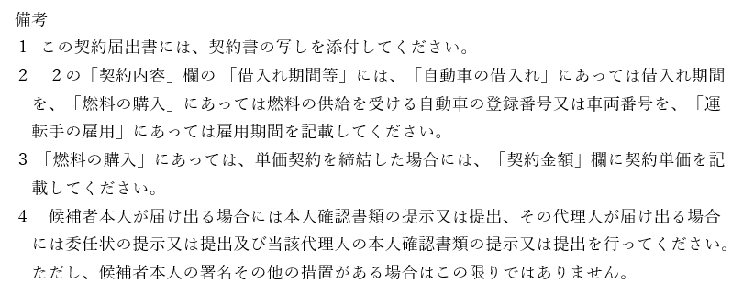
 |  |  |  |  |  | 様式１－１

選挙運動用自動車の使用の契約届出書

次のとおり選挙運動用自動車の使用の契約を締結したので届け出ます。

 |  |  |  | 令和７年 | 月 |  | 日

東京都選挙管理委員会委員長 殿
 |  | 令和７年６月２２日執行東京都議会議員選挙
 |  |  | （ |  | ）選挙区

 |  | 候補者

記
１ 一般乗用旅客自動車運送事業者との契約による場合
契約年月日 |  | 契約の相手方の氏名又は名称及び住所 並びに法人にあっては代表者の氏名 | 契約内容
 |  |  | 運送契約期間 |  | 運送契約金額(円)

２ １に掲げる契約以外の場合（前記１の場合は記載不要）
 | 契 約 年月日 | 契約の相手方の氏名又は名称及び住所 並びに法人にあっては代表者の氏名 | 契約内容
 |  |  | 借入れ期間等 |  | 契約金額(円)
自動車の借入れ | 令和 年 |  | 令和７年 月 日
 | 月 日 |  | ～ | 令和7年 月 日

 |  |  | ～
燃料の購入 |  |  | 燃料の供給を受ける 自動車の登録番号又は車両番号 |  | １㍑単価
 | 令和 年
 | 月 日

運転手の雇用 |  |  | 雇用期間
 | 令和 年 |  | 令和７年 月 日
 | 月 日 |  | ～ | 令和7年 月 日

 |  |  | ～
備 考 （裏面を参照のこと）

1-2車両証明
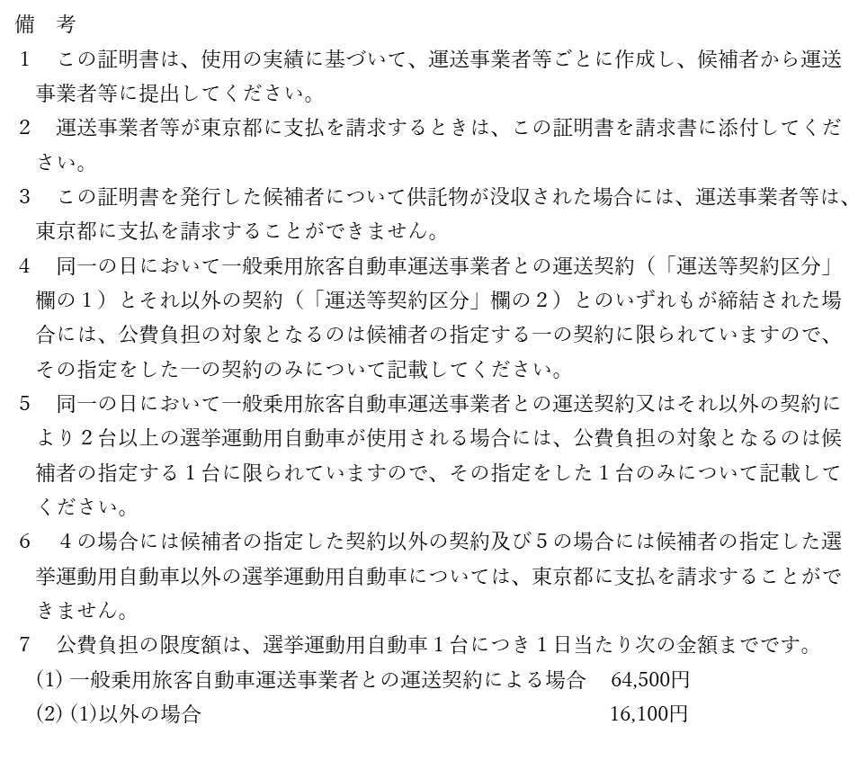
 |  |  |  |  |  |  |  |  |  | 様式１－２

選挙運動用自動車使用証明書（自動車）

次のとおり選挙運動用自動車を使用したものであることを証明します。

 |  |  |  |  |  |  |  |  | 令和７年 | 月 |  | 日

 |  |  |  | 令和７年６月２２日執行東京都議会議員選挙

 |  |  |  |  |  |  | （ |  |  | ）選挙区

 |  |  |  |  |  | 候補者

記

運送等契約区分 （該当するものに〇） |  |  | １ 一般乗用旅客自動車運送事業者との運送契約による場合
 |  |  | ２ 上記１に掲げる契約以外の場合
運送事業者等の氏名又は 名称及び住所並びに法人 にあっては代表者の氏名
車種及び自動車登録番号 又は車両番号
運送等年月日 | 運送等金額 |  | 備考 |  | 運送等年月日 |  |  | 運送等金額 |  |  | 備考
 |  | 円 |  |  |  |  |  |  |  | 円
 |  | 円 |  |  |  |  |  |  |  | 円
 |  | 円 |  |  |  |  |  |  |  | 円
 |  | 円 |  |  |  |  |  |  |  | 円
 |  | 円

備 考 （裏面を参照のこと）

1-3燃料確認
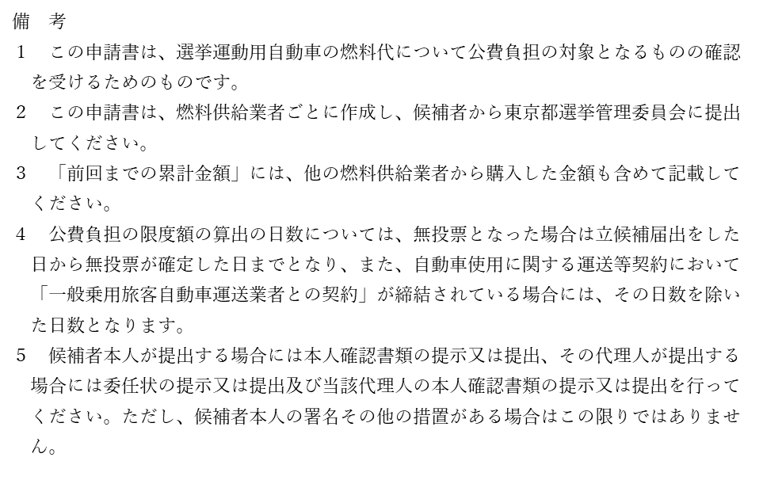
 |  |  |  |  |  |  |  |  |  | 様式１－３

 | 自動車燃料代確認申請書

次の自動車燃料代につき、東京都議会議員及び東京都知事の選挙における選挙運動の公費負担に関する条例第４条２号ロの規定による確認を受けたいので申請します。

 |  |  |  |  |  |  |  |  | 令和７年 | 月 |  | 日

 | 東京都選挙管理委員会委員長 殿
 |  |  |  |  | 令和７年６月２２日執行東京都議会議員選挙

 |  |  |  |  |  |  | （ |  |  | ）選挙区

 |  |  |  |  |  | 候補者

 | 記
 | １ 契約年月日 |  |  |  |  | 令和 | 年 |  | 月 |  | 日
 | ２ 契約の 相手方 | (1) | 氏名又は名称
 |  | (2) | 住 所
 |  | (3) | 法人にあっては 代表者の氏名
 | ３ 確認申請金額 |  |  |  |  |  |  |  | 円
 | ４ 燃料の供給を受ける自動車の 登録番号又は車両番号

 | 区 分 |  |  | 購入金額 |  |  |  | 左のうち確認済み又は 確認申請金額
 | 前回までの累計金額（A) |  |  |  |  |  | 円 |  |  |  |  |  | 円
 | 今回の購入金額(B) |  |  |  |  |  | 円 |  |  |  |  |  | 円
 | 燃料代計 (A)+(B) |  |  |  |  |  | 円 |  |  |  |  |  | 円
 | 備 考
 | （注） 「４ 燃料の供給を受ける自動車の登録番号又は車両番号」欄には、契約届出書に記載された選挙運動用自動車の自動車登録番号又は車両番号を記載してください。 備 考 （裏面を参照のこと）

1-4燃料証明
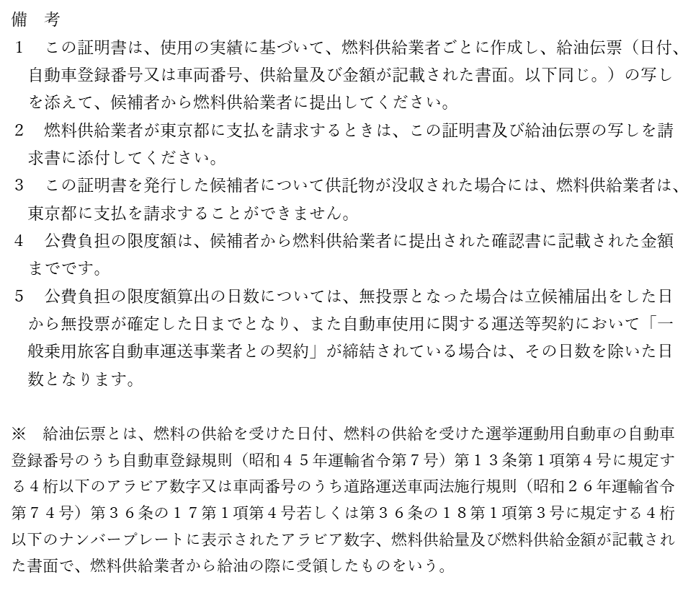
 |  |  |  |  |  |  | 様式１－４

選挙運動用自動車使用証明書（燃料）

次のとおり燃料の供給を受けたものであることを証明します。

 |  |  |  |  |  | 令和７年 | 月 |  | 日

 |  | 令和７年６月２２日執行東京都議会議員選挙

 |  |  |  | （ |  |  | ）選挙区

 |  |  | 候補者

記

燃料供給業者の氏名又は 名称及び住所並びに法人 にあっては代表者の氏名
燃料供給年月日 | 燃料の供給を受けた自動車 の登録番号又は車両番号 |  | 供給量 (㍑) |  | 供給金額 (円) |  |  | 備考

（注） ・「燃料の供給を受けた自動車の登録番号又は車両番号」は、契約届出書に記載された選挙運動用自動車の自動車登録番号又は車両番号を記載してください。 ・この証明書には、裏面記載の給油伝票の写しを添付してください。 備 考 （裏面を参照のこと）

1-5運転手証明
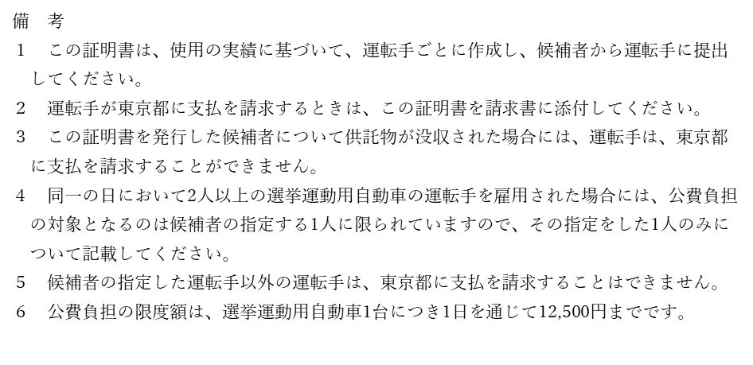
 |  |  |  |  |  |  |  |  |  |  | 様式１－５

選挙運動用自動車使用証明書（運転手）

次のとおり運転手を使用したものであることを証明します。

 |  |  |  |  |  |  |  |  |  | 令和７年 | 月 |  | 日

 |  |  |  |  | 令和７年６月２２日執行東京都議会議員選挙

 |  |  |  |  |  |  |  | （ |  |  | ）選挙区

 |  |  |  |  |  |  | 候補者

記
運転手 | 住 所
 | 氏 名
雇用年月日 |  | 報酬額 |  | 備考 |  | 雇用年月日 |  |  | 報酬額 |  |  | 備考
 |  |  | 円 |  |  |  |  |  |  |  | 円
 |  |  | 円 |  |  |  |  |  |  |  | 円
 |  |  | 円 |  |  |  |  |  |  |  | 円
 |  |  | 円 |  |  |  |  |  |  |  | 円
 |  |  | 円

2-2ビラ確認
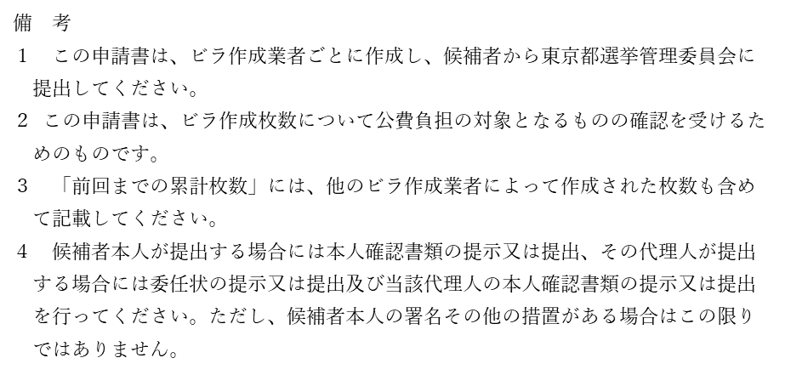
 |  |  |  |  |  |  |  |  |  |  |  |  | 様式２－２

ビラ作成枚数確認申請書

次のビラ作成枚数につき、東京都議会議員及び東京都知事の選挙における選挙運動の公費負担に関する条例第８条の規定による確認を受けたいので申請します。

 |  |  |  |  |  |  |  |  |  | 令和７年 |  | 月 |  | 日

東京都選挙管理委員会委員長 殿
 |  |  |  | 令和７年６月２２日執行東京都議会議員選挙

 |  |  |  |  |  |  | （ |  |  |  |  | ）選挙区

 |  |  |  |  | 候補者

記

１ 契約年月日 |  |  |  |  |  | 令和 |  | 年 |  |  | 月 |  |  | 日
２ 契約の 相手方 | (1) | 氏名又は名称
 | (2) | 住 所
 | (3) | 法人にあっては 代表者の氏名
３ 確認申請枚数 |  |  |  |  |  |  |  |  |  |  | 枚

区 分 |  |  | 作成枚数 |  |  |  |  |  | 左のうち確認済み又は 確認申請枚数
前回までの累計枚数(A) |  |  |  |  |  |  |  | 枚 |  |  |  |  |  |  | 枚
今回の枚数(B) |  |  |  |  |  |  |  | 枚 |  |  |  |  |  |  | 枚
枚数計 (A)+(B) |  |  |  |  |  |  |  | 枚 |  |  |  |  |  |  | 枚
備 考
備 考 （裏面を参照のこと）

3-2ポスター確認
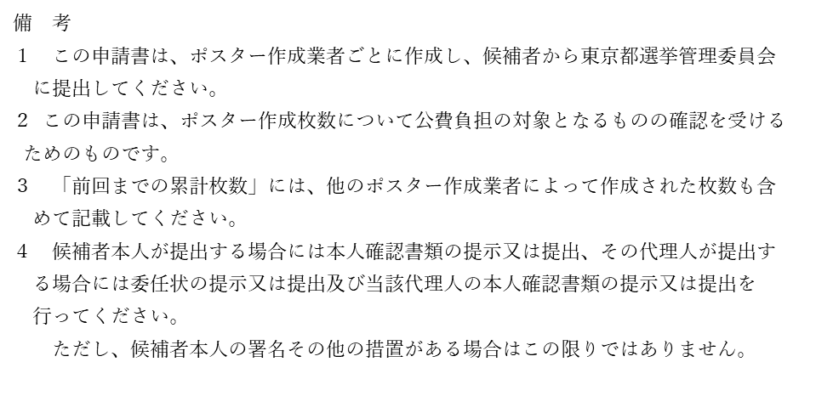
 |  |  |  |  |  |  |  |  |  |  |  |  | 様式３－２

ポスター作成枚数確認申請書

次のポスター作成枚数につき、東京都議会議員及び東京都知事の選挙における選挙運動の公費負担に関する条例第１１条の規定による確認を受けたいので申請します。

 |  |  |  |  |  |  |  |  |  | 令和７年 |  | 月 |  | 日

東京都選挙管理委員会委員長 殿
 |  |  |  | 令和７年６月２２日執行東京都議会議員選挙

 |  |  |  |  |  |  | （ |  |  |  |  | ）選挙区

 |  |  |  |  | 候補者

記

１ 契約年月日 |  |  |  |  |  | 令和 |  | 年 |  |  | 月 |  |  | 日
２ 契約の 相手方 | (1) | 氏名又は名称
 | (2) | 住 所
 | (3) | 法人にあっては 代表者の氏名
３ 確認申請枚数 |  |  |  |  |  |  |  |  |  |  | 枚

区 分 |  |  | 作成枚数 |  |  |  |  |  | 左のうち確認済み又は 確認申請枚数
前回までの累計枚数(A) |  |  |  |  |  |  |  | 枚 |  |  |  |  |  |  | 枚
今回の枚数(B) |  |  |  |  |  |  |  | 枚 |  |  |  |  |  |  | 枚
枚数計 (A)+(B) |  |  |  |  |  |  |  | 枚 |  |  |  |  |  |  | 枚
備 考
備 考 （裏面を参照のこと）

